研修一覧
山口県農林総合技術センター 農林業担い手支援部 社会人研修室
林業研修グループが実施する研修一覧

研修名 | テキスト（教本）名 | 購入先

車両系建設機械(整地・運搬・積込み用及び掘削用)運転技能講習 | 車両系建設機械運転者教本（整地・運搬・積込み用及び掘削用） | 建設業労働災害防止協会
車両系建設機械(解体用)運転技能講習 | 車両系建設機械運転者教本〔解体用〕技能講習テキスト | 建設業労働災害防止協会
玉掛け技能講習 | 玉掛け作業者必携 | 一般社団法人日本クレーン協会
小型移動式クレーン運転技能講習 | 小型移動式クレーンの運転 | 一般社団法人日本クレーン協会
はい作業主任者技能講習 | はい作業安全必携 －はい作業主任者技能講習テキスト－ | 陸上貨物運送業労働防止協会
不整地運搬車運転技能講習 | 不整地運搬車運転者教本 | 建設業労働災害防止協会
機械集材装置の運転の業務に係る特別教育 | 集材機運転者安全必携 | 林業・木材製材業労働災害防止協会
走行集材機械の運転の業務に係る特別教育 | 車両系木材伐出機械安全マニュアル ※左記３つの特別教育（研修）で使用する教本は１冊です。 | 林業・木材製材業労働災害防止協会
簡易架線集材装置等の運転の業務に係る特別教育
伐木等機械の運転の業務に係る特別教育
伐木等の業務に係る特別教育 | 伐木等作業者用チェーンソー作業の安全ナビ | 林業・木材製材業労働災害防止協会
刈払機取扱作業者に対する安全衛生教育 | 安全な刈払機作業のポイント | 林業・木材製材業労働災害防止協会
造林作業の作業指揮者等安全衛生教育 | 造林作業安全衛生実務必携『造林作業ガイド』 | 林業・木材製材業労働災害防止協会
荷役運搬機械等によるはい作業従事者に対する安全教育 | 荷役運搬機械等によるはい作業の安全 | 陸上貨物運送業労働防止協会

https://www.pref.yamaguchi.lg.jp/uploaded/life/212221_649501_misc.pdf


ホームページはこちらから

車両系（掘削等）
研修名： | 車両系建設機械(整地・運搬・積込み用及び掘削用)運転技能講習

教本名： | 車両系建設機械運転者教本（整地・運搬・積込み用及び掘削用）

購入先： | 建設業労働災害防止協会 山口県支部


U R L： | https://www.kensaibou.or.jp/book_supplies/index.html

注文用紙： | 車両系注文用紙（建災防）

図書番号： | No.111210

定価： | 2,145 | 円（税込）

会員価格： | 1,925 | 円（税込）

※別途送料がかかります。 テキストについては上記のURLからご確認ください。

研修一覧へ戻る

車両系（解体用）
研修名： | 車両系建設機械(解体用)運転技能講習

教本名： | 車両系建設機械運転者教本〔解体用〕技能講習テキスト

購入先： | 建設業労働災害防止協会

U R L： | https://www.kensaibou.or.jp/book_supplies/index.html

注文用紙： | 車両系注文用紙（建災防）

図書番号： | No.111311

定価： | 2,035 | 円（税込）

会員価格： | 1,815 | 円（税込）

※別途送料がかかります。 テキストについては上記のURLからご確認ください。

研修一覧へ戻る

玉掛け
研修名： | 玉掛け技能講習

教本名： | 玉掛け作業者必携

購入先： | 一般社団法人日本クレーン協会 西中国支部

U R L： | https://crane-nishi.com/book/#3

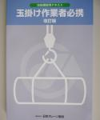
注文用紙： | 注文用紙（クレーン協会）

図書番号： | No.1312

定価： | 1,705 | 円（税込）

※別途送料がかかります。 価格は変更されるので、ＨＰで確認してください。

F A X: | 082-208-1885

研修一覧へ戻る

小型移動式クレーン
研修名： | 小型移動式クレーン運転技能講習

教本名： | 小型移動式クレーンの運転

購入先： | 一般社団法人日本クレーン協会 西中国支部

U R L： | https://crane-nishi.com/book/#3

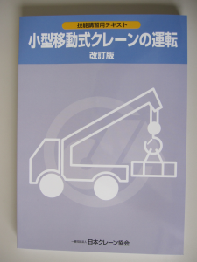
注文用紙： | 注文用紙（クレーン協会）

図書番号： | No.1309

定価： | 1,705 | 円（税込）

※別途送料がかかります。 価格は変更されるので、ＨＰで確認してください。

F A X: | 082-208-1885

研修一覧へ戻る

はい作業主任者
研修名： | はい作業主任者技能講習

教本名： | はい作業安全必携 －はい作業主任者技能講習テキスト－

購入先： | 陸上貨物運送業労働防止協会（陸災防）

U R L： | https://rikusai.or.jp/safety_boxs_text/はい作業安全必携-－はい作業主任者技能講習テキ/

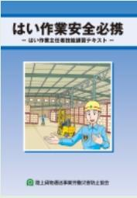
注文用紙： | 注文用紙（陸災防）

図書番号： | No.1309

定価： | 1,980 | 円（税込）

※別途送料がかかります。 価格は変更されるので、ＨＰで確認してください。

F A X: | 03-3453-7561

インターネット注文有り

研修一覧へ戻る

不整地運搬車
研修名： | 不整地運搬車運転技能講習

教本名： | 不整地運搬車運転者教本

購入先： | 建設業労働災害防止協会

U R L： | https://www.kensaibou.or.jp/book_supplies/index.html
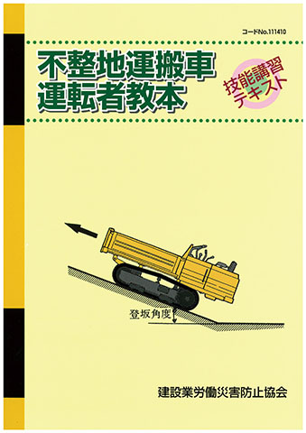
注文用紙： | 不整地運搬車注文用紙（建災防）

図書番号： | No.111410

定価： | 2,035 | 円（税込）

会員価格： | 1,815 | 円（税込）

※別途送料がかかります。 テキストについては上記のURLからご確認ください。

研修一覧へ戻る

機械集材装置
研修名： | 機械集材装置の運転の業務に係る特別教育

教本名： | 集材機運転者安全必携

購入先： | 林業・木材製材業労働災害防止協会

U R L： | https://www.rinsaibou.or.jp/supplies/zusyo1.html

注文用紙： | 注文用紙（林災防）


図書番号： | No.1104

定価： | 1,045 | 円（税込）

※別途送料がかかります。 価格は変更されるので、ＨＰで確認してください。

F A X: | 03-3452-4984

研修一覧へ戻る

走行、簡易架線、機械伐木（高性能林業機械）
研修名： | 走行集材機械の運転の業務に係る特別教育

 | 簡易架線集材装置等の運転の業務に係る特別教育

 | 伐木等機械の運転の業務に係る特別教育 |  | 上記３つの特別教育（研修）は、１冊の教本となります。

教本名： | 車両系木材伐出機械安全マニュアル

購入先： | 林業・木材製材業労働災害防止協会

U R L： | https://www.rinsaibou.or.jp/supplies/zusyo1.html
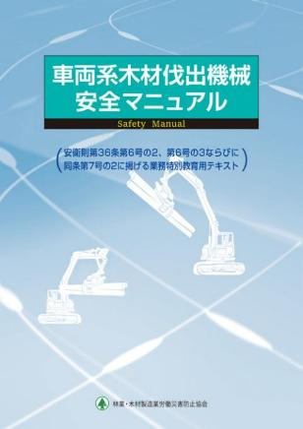
注文用紙： | 注文用紙（林災防）

図書番号： | No.1112

定価： | 3,630 | 円（税込）

※別途送料がかかります。 価格は変更されるので、ＨＰで確認してください。

F A X: | 03-3452-4984

研修一覧へ戻る

伐木等の業務（チェーンソー）
研修名： | 伐木等の業務に係る特別教育

教本名： | 伐木等作業者用チェーンソー作業の安全ナビ

購入先： | 林業・木材製材業労働災害防止協会

U R L： | https://www.rinsaibou.or.jp/supplies/zusyo1.html

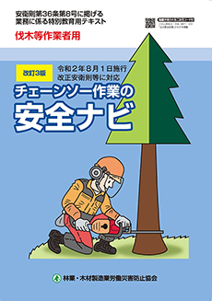
注文用紙： | 注文用紙（林災防）

図書番号： | No.110１

定価： | 2,970 | 円（税込）

※別途送料がかかります。 価格は変更されるので、ＨＰで確認してください。

F A X: | 03-3452-4984

研修一覧へ戻る

刈払機
研修名： | 刈払機取扱作業者に対する安全衛生教育

教本名： | 安全な刈払機作業のポイント

購入先： | 林業・木材製材業労働災害防止協会

U R L： | https://www.rinsaibou.or.jp/supplies/zusyo1.html

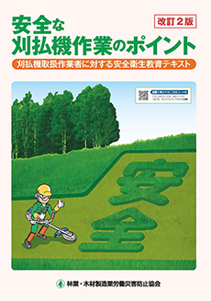
注文用紙： | 注文用紙（林災防）

図書番号： | No.1113

定価： | 2,750 | 円（税込）

※別途送料がかかります。 価格は変更されるので、ＨＰで確認してください。

F A X: | 03-3452-4984

研修一覧へ戻る

造林作業指揮者
研修名： | 造林作業の作業指揮者等安全衛生教育

教本名： | 造林作業安全衛生実務必携『造林作業ガイド』

購入先： | 林業・木材製材業労働災害防止協会

U R L： | https://www.rinsaibou.or.jp/supplies/zusyo1.html


注文用紙： | 注文用紙（林災防）

図書番号： | No.1105

定価： | 2,750 | 円（税込）

※別途送料がかかります。 価格は変更されるので、ＨＰで確認してください。

F A X: | 03-3452-4984

研修一覧へ戻る

はい作業従事者
研修名： | 荷役運搬機械等によるはい作業従事者に対する安全

教本名： | 荷役運搬機械等によるはい作業の安全

購入先： | 陸上貨物運送業労働防止協会（陸災防）

U R L： | https://rikusai.or.jp/safety_boxs_text/荷役運搬機械等によるはい作業の安全/


注文用紙： | 注文用紙（陸災防）

図書番号：

定価： | 1,265 | 円（税込）

※別途送料がかかります。 価格は変更されるので、ＨＰで確認してください。

F A X: | 03-3453-7561

インターネット注文有り

研修一覧へ戻る

→申込用紙
このページ以降
申込用紙

車両系購入用紙（建災防）
得意先コード 教材開発センターで請求書払いでのお取引をしているお客様は6桁のコードをご記入ください。
建 災 防 行 |  |  |  |  |  |  |  |  |  |  | 申込日：令和 | 年 月 日
 |  |  |  |  |  |  | 安全衛生図書・用品申込書 (FAX専用注文書) |  |  |  |  |  |  | 研修一覧へ戻る

 |  |  |  |  |  |  | 建災防の会員様、非会員様及び依頼主住所によって申し込み先が異なります。 ▼から都道府県を選ぶと電話番号とFAX番号が表示されます。

建災防の会員 ですか。 |  |  | □ | はい |  |  | 建災防【会員】： |  | 所属支部名 | 問合せ先電話番号 |  | 申し込み先ＦＡＸ
 |  |  |  |  |  |  |  | 選択してください！▼
 |  |  | □ | いいえ |  |  | 建災防【非会員】： |  | 都道府県 | 問合せ先電話番号 |  | 申し込み先ＦＡＸ
 |  |  |  |  |  |  |  | 選択してください！▼

適格請求書の交付を 受ける氏名又は名称

〈依頼主〉

会社名 （上記と同じ場合は”同上”可）

住所 （〒 |  |  |  |  |  |  | ）

 |  |  |  |  |  |  |  |  |  | 様
所属部署名 |  |  |  |  |  |  |  |  | 担当者名

（ﾀﾞｲﾚｸﾄｲﾝ） |  |  |  | － －
電話番号 |  |  |  |  |  |  |  |  | メールアドレス

送付先 |  |  | 依頼主住所 |  |  |  | 支部送付 |  | 依頼主以外（分会含む）の住所（下記の送付先にご記入ください）

商品番号（６桁数字） |  |  |  |  |  |  | 品 名 |  |  | 数量 | 単価 | 金 額 | 備 考
1 |  |  |  |  |  |  |  |  |  |  |  | 0
2 |  |  |  |  |  |  |  |  |  |  |  | 0
3 |  |  |  |  |  |  |  |  |  |  |  | 0
4 |  |  |  |  |  |  |  |  |  |  |  | 0
5 |  |  |  |  |  |  |  |  |  |  |  | 0
6 |  |  |  |  |  |  |  |  |  |  |  | 0
合 計 |  |  |  |  |  |  |  |  |  |  |  | 0
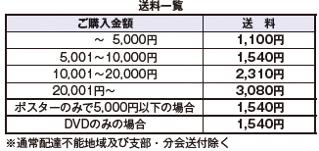
 | □ 必着希望 |  |  |  | 月 日（ ） |  |  |  | 必着

 | ※ 必着については、配達可能な範囲において、通常の発送料に必着料金 2,420円が加算されます。ただし、配達時間の指定はお受けできません。 ◆ポスター等の名入れについては、↓↓備考欄↓↓に印刷する文字、字体、色等をご記入ください。
 | ※代金引換手数料484円（離島などご利用いただけない地域があります。）
備考
 |  |  |  |  |  |  |  | ◆ポスター等の名入れについて、印刷する文字、字体、色等をご記入ください。

〈送付先〉（送付先が依頼主と異なる場合（分会含む）は下記にご記入ください）
会社名：

部課名：

住所 ： (〒 |  |  |  |  |  | )

担当者名 |  |  |  |  |  | 様 | 電話番号(ﾀﾞｲﾚｸﾄｲﾝ）

 |  | ◆１回のご注文のお届け先は10 カ所までとさせていただきます。

